상품제안서
신문지 지우개 연필 10본입세트(은색) | 상품코드: S02526

 |  |  |  |  |  |  | 02-713-8555 | www.synergygift.co.kr
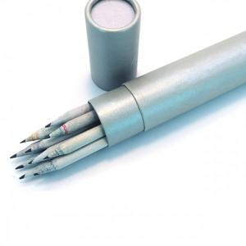

【상세/제작정보】 | .

【인쇄/포장옵션】 | 실크 / 포장불가능

【공급단가】 | 수량 | 300~ | 1,000~ | 2,000~ | 3,000~ | 5,000~
*VAT별도 | 단가 | 1,590원 | 1,530원 | 1,480원 | 1,420원 | 1,380원

【상품 URL】 | https://www.synergygift.co.kr:443/src/goods_detail.php?gdno=220

